Estadísticas
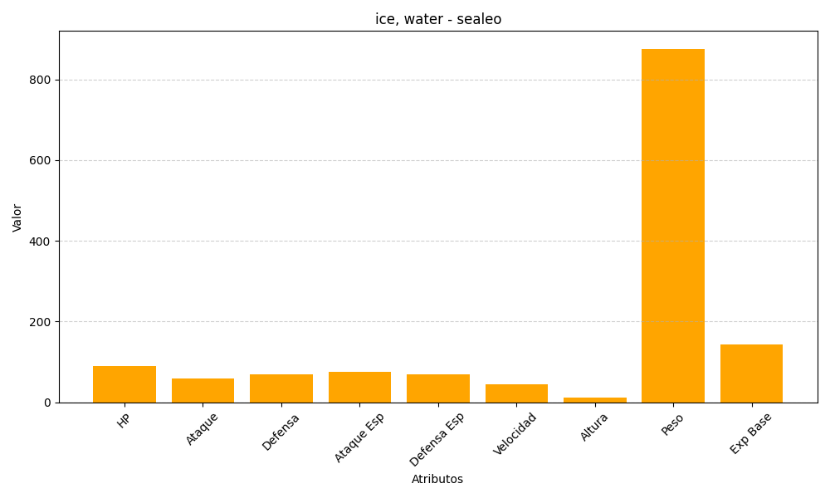
ID | Nombre | Tipo | HP | Ataque | Defensa | Ataque Especial | Defensa Especial | Velocidad | Altura | Peso | Experiencia Base
364 | sealeo | ice, water | 90 | 60 | 70 | 75 | 70 | 45 | 11 | 876 | 144

